Chi tiết địa chất
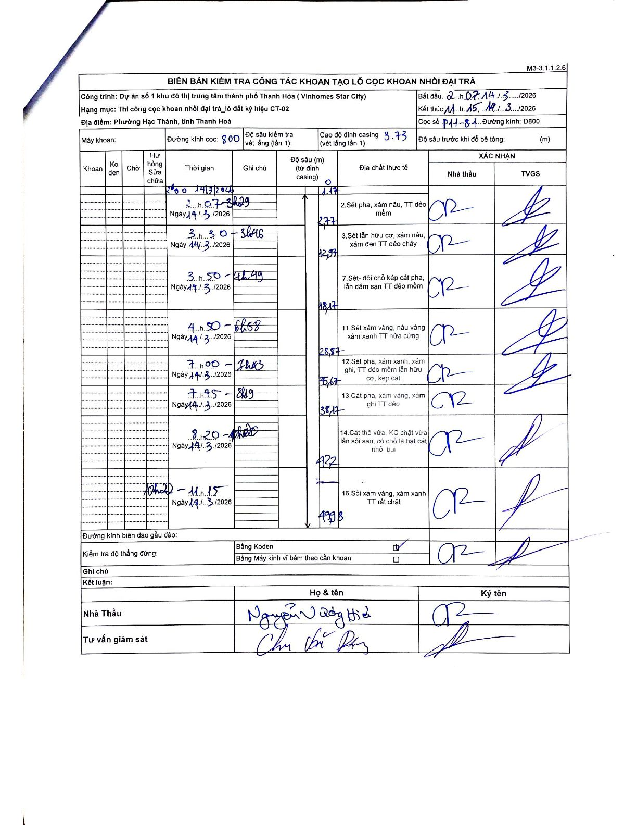
Dự án | Dự án số 1 khu đô thị trung tâm thành phố Thanh Hóa ( Vinhomes Star City)
Hạng mục | Thi công cọc khoan nhồi đại trà_lô đất ký hiệu CT-02
Tên bộ phận | Phường Hạc Thành, tỉnh Thanh Hoá
Số hiệu cọc | P11-81
Biên bản số
Đường kính | D800
Bắt đầu thi công | 02:07 14/03/2026
Kết thúc thi công | 11:15 14/03/2026

Địa chất TT | Đường kính | Mô tả lớp thiết kế | Từ (h) | Đến (h) | Cao độ từ | Cao độ đến | T.Gian (h) | Dài (m) | V (m/h) | Ghi chú
1 | D800 | Sét pha, xám nâu, TT dẻo mềm | 02h07 14/03/2026 | 03h29 14/03/2026 | -1.17 | -2.77 | 1.37 | 1.6 | 1.17
2 | D800 | Sét lẫn hữu cơ, xám nâu, xám đen TT dẻo chảy | 03h30 14/03/2026 | 03h46 14/03/2026 | -2.77 | -12.97 | 0.27 | 10.2 | 38.25
3 | D800 | Sét- đôi chỗ kẹp cát pha, lẫn dăm sạn TT dẻo mềm | 03h50 14/03/2026 | 04h49 14/03/2026 | -12.97 | -18.17 | 0.98 | 5.2 | 5.29
4 | D800 | Sét xám vàng, nâu vàng xám xanh TT nửa cứng | 04h50 14/03/2026 | 06h58 14/03/2026 | -18.17 | -28.87 | 2.13 | 10.7 | 5.02
5 | D800 | Sét pha, xám xanh, xám ghi, TT dẻo mềm lẫn hữu cơ, kẹp cát | 07h00 14/03/2026 | 07h43 14/03/2026 | -28.87 | -35.67 | 0.72 | 6.8 | 9.49
6 | D800 | Cát pha, xám vàng, xám ghi TT dẻo | 07h45 14/03/2026 | 08h19 14/03/2026 | -35.67 | -38.17 | 0.57 | 2.5 | 4.41
7 | D800 | Cát thô vừa, KC chặt vừa lẫn sỏi sạn, có chỗ là hạt cát nhỏ, bụi | 08h20 14/03/2026 | 10h20 14/03/2026 | -38.17 | -42.2 | 2 | 4.03 | 2.02
8 | D800 | Sỏi xám vàng, xám xanh TT rất chặt | 10h20 14/03/2026 | 11h15 14/03/2026 | -42.2 | -49.98 | 0.92 | 7.78 | 8.49

ẢNH BIÊN BẢN GỐC

